Pesticīdi putekļos
 |  | PESTICIDES IN DUST
 |  | Date: 21/10/2022

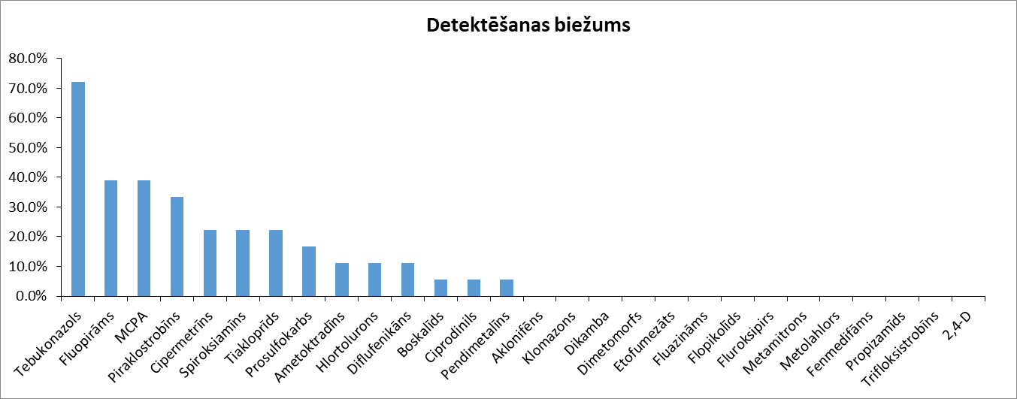
Tulkojums: Anna Lankovska |  |  |  | 1 | 2 | 3 | 4 | 5 | 6 | 7 | 8 | 9 | 10 | 11 | 12 | 13 | 14 | 15 | 16 | 17 | 18
 |  |  | Lab ID | 114860 | 114861 | 114862 | 114870 | 114871 | 114896 | 114919 | 114964 | 114965 | 114966 | 114982 | 115011 | 115012 | 115013 | 115014 | 115050 | 115170 | 115203 |  |  | Šajā pētījumā (N=18)
Koncentrācija in ng/g |  |  | Kit ID | YD-0622-l1y4q7 | YD-0622-v7if51 | YD-0622-q7cygw | YD-0622-4v0cly | YD-0622-tx7ime | YD-0622-iscycy | YD-0622-nivr9r | YD-0622-5o2ho0 | YD-0622-pskemc | YD-0622-yvv2rv | YD-0622-2ajqt0 | YD-0622-02p71u | YD-0622-ln3elm | YD-0521-q0meqb | YD-0622-ngvb25 | YD-0622-hlxfwo | YD-0622-zbjwg9 | YD-0622-6stt5i
Nosaukums | Tips | LOD | LOQ | Koncentrācija | Koncentrācija | Koncentrācija | Koncentrācija | Koncentrācija | Koncentrācija | Koncentrācija | Koncentrācija | Koncentrācija | Koncentrācija | Koncentrācija | Koncentrācija | Koncentrācija | Koncentrācija | Koncentrācija | Koncentrācija | Koncentrācija | Koncentrācija | Nosaukums | Biežums | Vidēji, ng/g | Maksmāli ng/g | Toksicitāte un ES bīstamības klasifikācija
2,4-D | Herbicīds | 30.0 | 100 | ND | ND | ND | ND | ND | ND | ND | ND | ND | ND | ND | ND | ND | ND | ND | ND | ND | ND | 2,4-D | 0.0% | 0.0 | 0.0 | ED***
Aklonifēns | Herbicīds | 30.0 | 100 | ND | ND | ND | ND | ND | ND | ND | ND | ND | ND | ND | ND | ND | ND | ND | ND | ND | ND | Aklonifēns | 0.0% | 0.0 | 0.0 | Carc.2.
Ametoktradīns | Fungicīds | 3.0 | 10.0 | ND | ND | ND | <LQ | <LQ | ND | ND | ND | ND | ND | ND | ND | ND | ND | ND | ND | ND | ND | Ametoktradīns | 11.1% | 0.8 | 7.1
Boskalīds | Fungicīds | 3.0 | 10.0 | ND | ND | ND | ND | ND | ND | ND | ND | ND | 144 | ND | ND | ND | ND | ND | ND | ND | ND | Boskalīds | 5.6% | 8.0 | 144
Hlortolurons | Herbicīds | 3.0 | 10.0 | <LQ | ND | ND | ND | ND | <LQ | ND | ND | ND | ND | ND | ND | ND | ND | ND | ND | ND | ND | Hlortolurons | 11.1% | 0.8 | 7.1 | Rep.2*, Carc.2**
Klomazons | Herbicīds | 3.0 | 10.0 | ND | ND | ND | ND | ND | ND | ND | ND | ND | ND | ND | ND | ND | ND | ND | ND | ND | ND | Klomazons | 0.0% | 0.0 | 0.0
Cipermetrīns | Insekticīds/biocīds | 30.0 | 100 | ND | ND | ND | ND | 209 | ND | ND | ND | ND | ND | ND | ND | 2529 | ND | 109 | ND | 381 | ND | Cipermetrīns | 22.2% | 179 | 2529 | ED***
Ciprodinils | Fungicīds | 3.0 | 10.0 | ND | ND | ND | ND | ND | ND | ND | ND | ND | ND | <LQ | ND | ND | ND | ND | ND | ND | ND | Ciprodinils | 5.6% | 0.4 | 7.1
Dikamba | Herbicīds | 30.0 | 100 | ND | ND | ND | ND | ND | ND | ND | ND | ND | ND | ND | ND | ND | ND | ND | ND | ND | ND | Dikamba | 0.0% | 0.0 | 0.0
Diflufenikāns | Herbicīds | 3.0 | 10.0 | ND | ND | ND | ND | ND | ND | ND | ND | ND | <LQ | ND | ND | ND | ND | ND | ND | ND | <LQ | Diflufenikāns | 11.1% | 0.8 | 7.1
Dimetomorfs | Fungicīds | 3.0 | 10.0 | ND | ND | ND | ND | ND | ND | ND | ND | ND | ND | ND | ND | ND | ND | ND | ND | ND | ND | Dimetomorfs | 0.0% | 0.0 | 0.0
Etofumezāts | Herbicīds | 30.0 | 100 | ND | ND | ND | ND | ND | ND | ND | ND | ND | ND | ND | ND | ND | ND | ND | ND | ND | ND | Etofumezāts | 0.0% | 0.0 | 0.0
Fluazināms | Fungicīds | 3.0 | 10.0 | ND | ND | ND | ND | ND | ND | ND | ND | ND | ND | ND | ND | ND | ND | ND | ND | ND | ND | Fluazināms | 0.0% | 0.0 | 0.0 | Repr.2*, ED***
Flopikolīds | Fungicīds | 3.0 | 10.0 | ND | ND | ND | ND | ND | ND | ND | ND | ND | ND | ND | ND | ND | ND | ND | ND | ND | ND | Flopikolīds | 0.0% | 0.0 | 0.0
Fluopirāms | Fungicīds | 3.0 | 10.0 | <LQ | ND | ND | 27.2 | <LQ | <LQ | ND | ND | ND | 62.8 | <LQ | ND | ND | ND | ND | ND | ND | <LQ | Fluopirāms | 38.9% | 7.0 | 62.8
Fluroksipirs | Herbicīds | 30.0 | 100 | ND | ND | ND | ND | ND | ND | ND | ND | ND | ND | ND | ND | ND | ND | ND | ND | ND | ND | Fluroksipirs | 0.0% | 0.0 | 0.0
MCPA | Herbicīds | 30.0 | 100 | ND | ND | ND | <LQ | ND | <LQ | ND | 484 | ND | 100 | ND | <LQ | ND | ND | ND | <LQ | <LQ | ND | MCPA | 38.9% | 52.1 | 484
Metamitrons | Herbicīds | 3.0 | 10.0 | ND | ND | ND | ND | ND | ND | ND | ND | ND | ND | ND | ND | ND | ND | ND | ND | ND | ND | Metamitrons | 0.0% | 0.0 | 0.0
Metolahlors | Herbicīds | 3.0 | 10.0 | ND | ND | ND | ND | ND | ND | ND | ND | ND | ND | ND | ND | ND | ND | ND | ND | ND | ND | Metolahlors | 0.0% | 0.0 | 0.0 | ED***
Pendimetalīns | Herbicīds | 3.0 | 10.0 | ND | ND | ND | ND | ND | 38.5 | ND | ND | ND | ND | ND | ND | ND | ND | ND | ND | ND | ND | Pendimetalīns | 5.6% | 2.1 | 38.5 | ED***
Fenmedifāms | Herbicīds | 3.0 | 10.0 | ND | ND | ND | ND | ND | ND | ND | ND | ND | ND | ND | ND | ND | ND | ND | ND | ND | ND | Fenmedifāms | 0.0% | 0.0 | 0.0
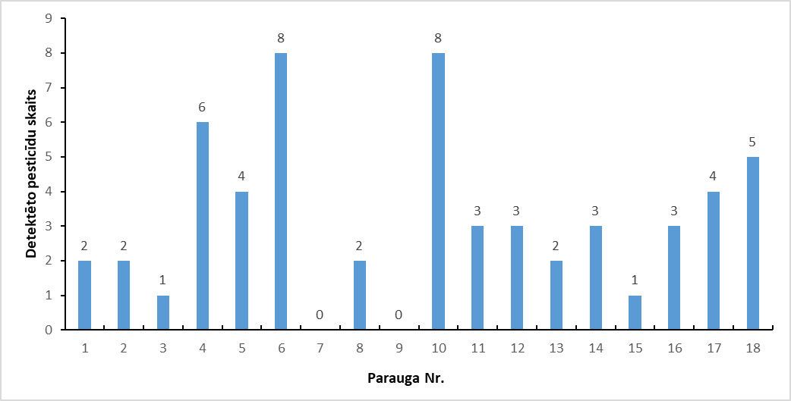
Propizamīds | Herbicīds | 3.0 | 10.0 | ND | ND | ND | ND | ND | ND | ND | ND | ND | ND | ND | ND | ND | ND | ND | ND | ND | ND | Propizamīds | 0.0% | 0.0 | 0.0
Prosulfokarbs | Herbicīds | 3.0 | 10.0 | ND | ND | ND | ND | ND | 12.9 | ND | ND | ND | ND | ND | ND | ND | <LQ | ND | ND | ND | <LQ | Prosulfokarbs | 16.7% | 1.5 | 12.9 | CI****
Piraklostrobīns | Fungicīds | 3.0 | 10.0 | ND | <LQ | ND | ND | ND | <LQ | ND | ND | ND | <LQ | ND | <LQ | ND | <LQ | ND | <LQ | ND | ND | Piraklostrobīns | 33.3% | 2.4 | 7.1
Spiroksiamīns | Fungicīds | 3.0 | 10.0 | ND | ND | ND | <LQ | ND | <LQ | ND | ND | ND | 17.5 | ND | ND | ND | ND | ND | ND | ND | <LQ | Spiroksiamīns | 22.2% | 2.2 | 17.5 | Rep. 2*
Tebukonazols | Fungicīds/biocīds | 3.0 | 10.0 | ND | 18.5 | <LQ | 25.7 | 22.4 | 38.8 | ND | <LQ | ND | 129 | <LQ | 22.1 | <LQ | 19.7 | ND | <LQ | <LQ | ND | Tebukonazols | 72.2% | 17.7 | 129 | Rep. 2*
Tiakloprīds | Insekticīds | 3.0 | 10.0 | ND | ND | ND | <LQ | ND | ND | ND | ND | ND | 28.1 | ND | ND | ND | ND | ND | ND | <LQ | 41.0 | Tiakloprīds | 22.2% | 4.6 | 41.0 | Carc.2.
Trifloksistrobīns | Fungicīds | 3.0 | 10.0 | ND | ND | ND | ND | ND | ND | ND | ND | ND | ND | ND | ND | ND | ND | ND | ND | ND | ND | Trifloksistrobīns | 0.0% | 0.0 | 0.0

Kopējais savienojumu skaits paraugā |  |  |  | 2 | 2 | 1 | 6 | 4 | 8 | 0 | 2 | 0 | 8 | 3 | 3 | 2 | 3 | 1 | 3 | 4 | 5
Detektētie |  |  |  | 2 | 1 | 1 | 4 | 2 | 5 | 0 | 1 | 0 | 2 | 3 | 2 | 1 | 2 | 0 | 3 | 3 | 4
Kvantificētie |  |  |  | 0 | 1 | 0 | 2 | 2 | 3 | 0 | 1 | 0 | 6 | 0 | 1 | 1 | 1 | 1 | 0 | 1 | 1
Koncentrācija |  |  |  | 14.1 | 25.5 | 7.1 | 145 | 246 | 189 | 0.0 | 491 | 0.0 | 496 | 21.2 | 99.9 | 2536 | 33.9 | 109 | 84.9 | 466 | 69.3

Analīzes datums |  |  |  | 14 to 17/10/2022 | 14 to 17/10/2022 | 14 to 17/10/2022 | 14 to 17/10/2022 | 14 to 17/10/2022 | 14 to 17/10/2022 | 14 to 17/10/2022 | 14 to 17/10/2022 | 14 to 17/10/2022 | 14 to 17/10/2022 | 14 to 17/10/2022 | 14 to 17/10/2022 | 14 to 17/10/2022 | 14 to 17/10/2022 | 14 to 17/10/2022 | 14 to 17/10/2022 | 14 to 17/10/2022 | 14 to 17/10/2022
Ievākšanas datums |  |  |  | 2022-07-01 | 2022-07-01 | 2022-06-27 | 2022-07-03 | 2022-07-05 | 2022-07-04 | 2022-07-08 | 2022-07-12 | 2022-07-11 | 2022-07-10 | 2022-07-12 | 2022-07-11 | 2022-07-16 | 2022-07-17 | 2022-07-17 | 2022-07-20 | 2022-07-12 | 2022-08-21
Latvijas reģions |  |  |  | Kurzeme | Vidzeme | Zemgale | Vidzeme | Kurzeme | Zemgale | Vidzeme | Vidzeme | Latgale | Kurzeme | Kurzeme | Latgale | Zemgale | Vidzeme | Kurzeme | Kurzeme | Vidzeme | Zemgale
Attālums no lauka |  |  |  | 14 | 10 | 50 | 20 | 7.5 | 23 | 50 | 20 | 15 | 20 | 39 | 2000 | 50 | 30 | 28 | 100 | 50 | 25
Atdalītājs (m) |  |  |  | Dzīvžogs | Nav | Dzīvžogs | Koki | Artificial hedge | Nav | Artificial hedge | Nav | Dzīvžogs | Nav | Artificial hedge | Mežs | Dzīvžogs | Nav | Nav | Dzīvžogs | Nav | Daži vidēja izmēra koki
Atdalītāja augstums (m) |  |  |  | 1 | - | - | - | 1 | - | 2 | - | 0.5 | - | 2 | - | 1 | - | - | 2 | -
Kultūraugs |  |  |  | Graudaugi | Graudaugi | Graudaugi | Graudaugi | Graudaug | Graudaugi+ kukurūza + rapsis + zirņi | Graudaugi | Kukurūza | Graudaugi | Graudaugi | Graudaugo | Nav | Graudaugi + augļu + potatoes | Graudaugi | Graudaugi | Graudaugi | graudaugi+ pupiņas | graudaugi, rapsis, pupiņas
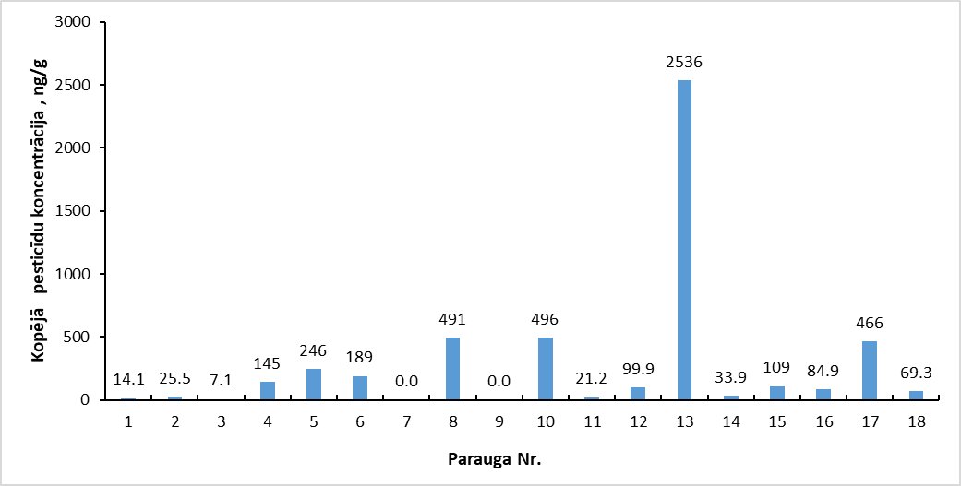
Pesticīdu izmantošana mājsaimniecībā |  |  |  | Nav | Insekticīdi | Nav | Permetrīns un imidakloprīds | Nav | Nav | Dzīvnieku zāles | Nav | Nav | Nav | Nav | Tetrametrīns + cifenotrīns | Nav | Ivermektīns | Nav | Effipro (Fipronils) | Nav | veļas pulveris, trauku mazgājamais līdzeklis, pretblusu līdzeklis, pretblusu siksna

